Hoja1
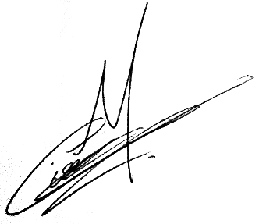
Detalle Costos | 2024-05-31
2Captcha | USD 1,300
MongoDB - Producción | USD 90
Azure webapp | USD 80
Azure webapp - Preproducción | USD 60
Azure container | USD 10
Azure VDI | USD 160
VDI AWS -Latamx1-Francisco | USD 50
VDI AWS -RPA-Gabriel | USD 50
VDI AWS Desechables - Tolten x4 | USD 295
Total Mes | USD 2,095

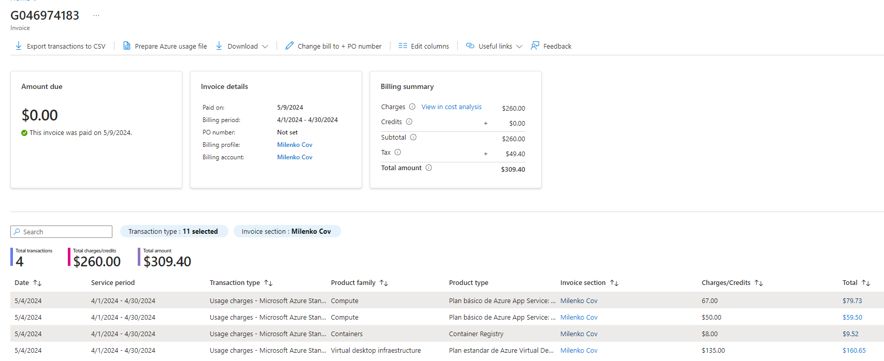

 |  | Plan estandar de Azure Virtual Desktop

